Gráfico de Controle Prod
Os Analistas de Sistemas III são mais produtivos que os Analistas de Sistemas II, que são mais produtivos que os Analistas de Sistemas I, comprovado por ANOVA e Análise de Turkey
Os Analista de Sistemas III têm menos variabilidade e maior capacidade de alcançar o Limite de Especificação estabelecido, analisando o CPK dos gráficos de controle pode ser percebido que o cpk dos Analistas de Sistemas III é maior
Analista de Sistemas II com Reuso tem estatisticamente a mesma produtividade que os Analistas de Sistemas II

Os Programadores I são mais produtivos que os Analistas de Sistemas I, mas tem maior variabilidade
Os Programadores I e II são menos produtivos em média que os Analistas de Sistemas II e III mas tem maior variabilidade
Apesar dos Analistas Programadores III terem em média melhor produtividade do que os Analistas Programadores II e I, a diferença não é comprovada de forma estatística. Vamos continuar coletando novos pontos e analisando na próxima basleine.

O suprocesso alternativo Com Reuso são mais produtivos que os subprocessos sem reuso com Tec Conhecida ou com Tec Nova, no subgrupo Analista de Sistemas II (onde existiram pontos)
O suprocesso alternativo Sem Reuso com tecnologia conhecida são mais produtivos que os subprocessos sem reuso com Tec Nova, no subgrupo Analista de Sistemas II (onde existiram pontos)
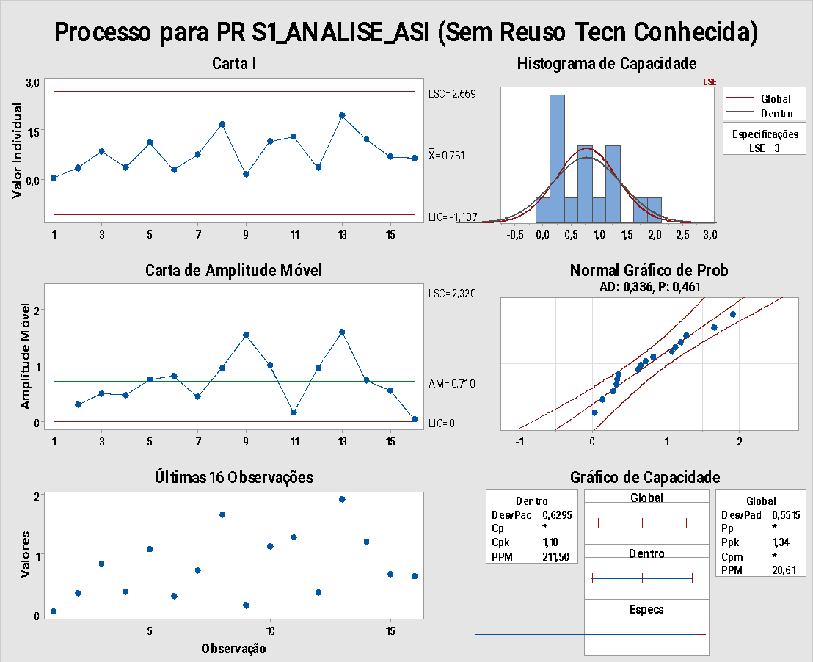
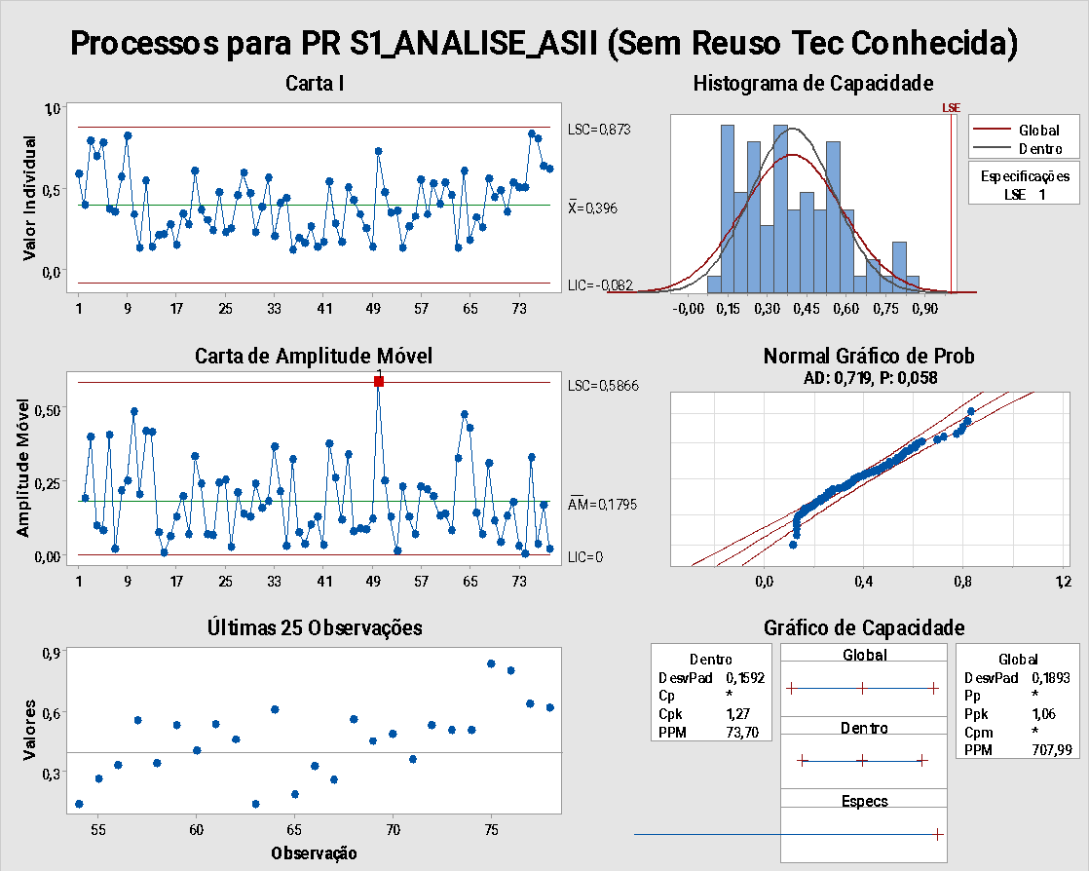

Conclusões: Segue uma distribuição normal com p_value = 0,461 > 0,05 Subprocesso sob controle para este subgrupo Subprocesso capaz para o Limite de Especificação de 3 horas por Pontos Valid, com CPK >1 = 1,18 | Conclusões: Segue uma distribuição normal com p_value = 0,058 > 0,05 Subprocesso sob controle para este subgrupo Subprocesso capaz para o Limite de Especificação de 1 hora por Pontos Valid, com CPK >1 = 1,27

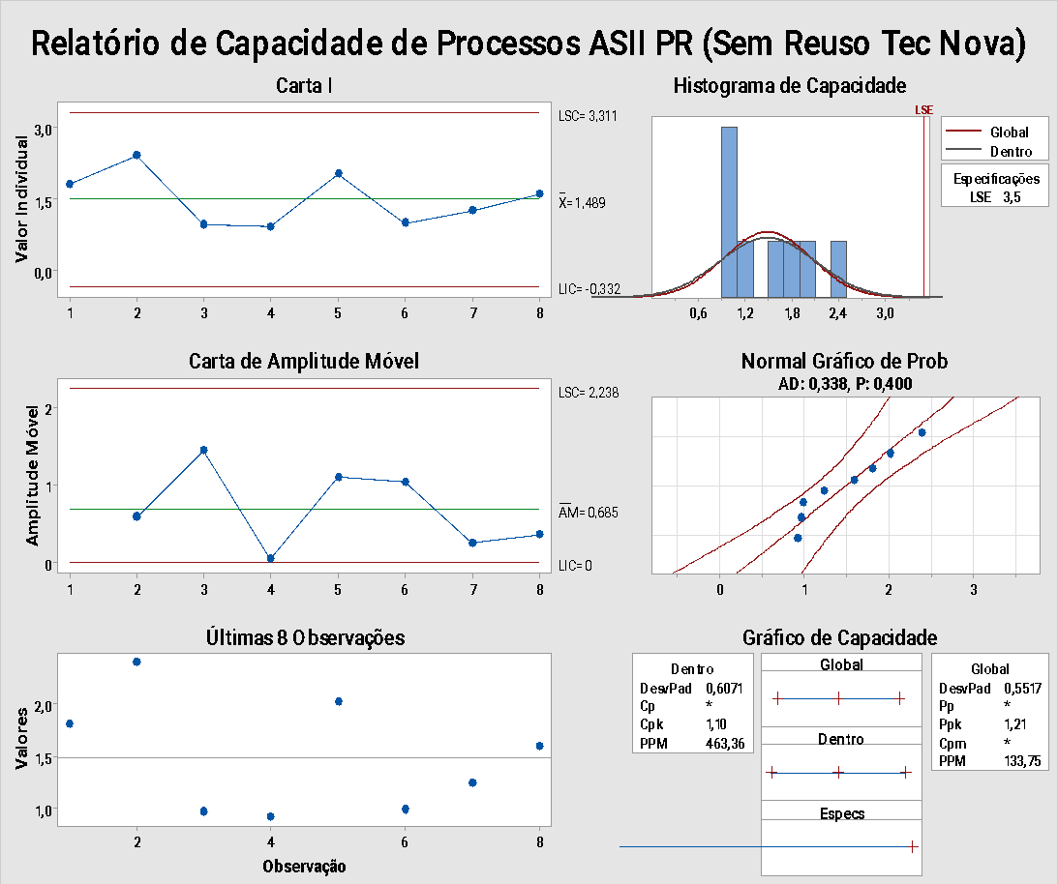
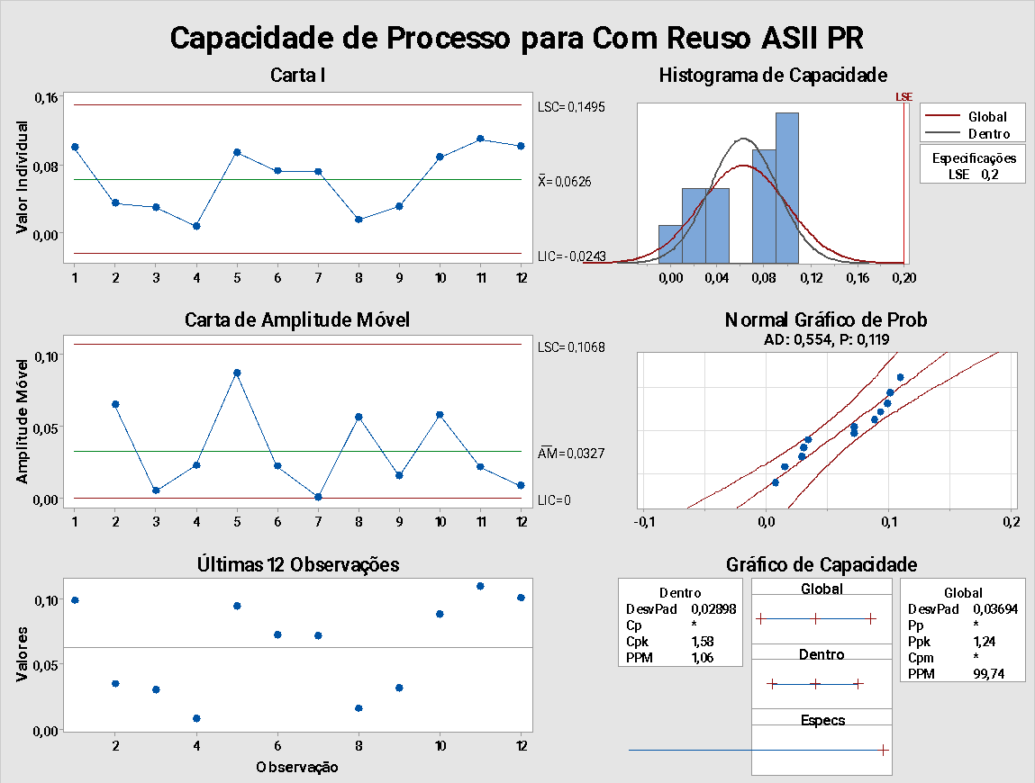

 |  | Conclusões: Segue uma distribuição normal com p_value = 0,119 > 0,05 Subprocesso sob controle para este subgrupo Subprocesso capaz para o Limite de Especificação de 0,2 horas por Pontos Valid, com CPK >1 = 1,58
Conclusões: Segue uma distribuição normal com p_value = 0,058 > 0,05 Subprocesso sob controle para este subgrupo Subprocesso capaz para o Limite de Especificação de 3,5 hora por Pontos Valid, com CPK >1 = 1,10

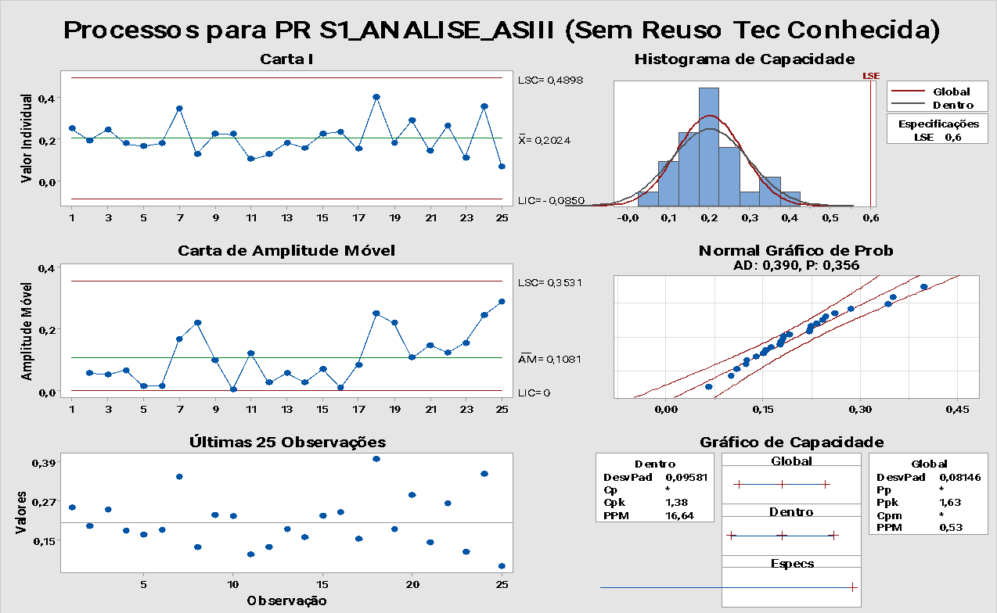
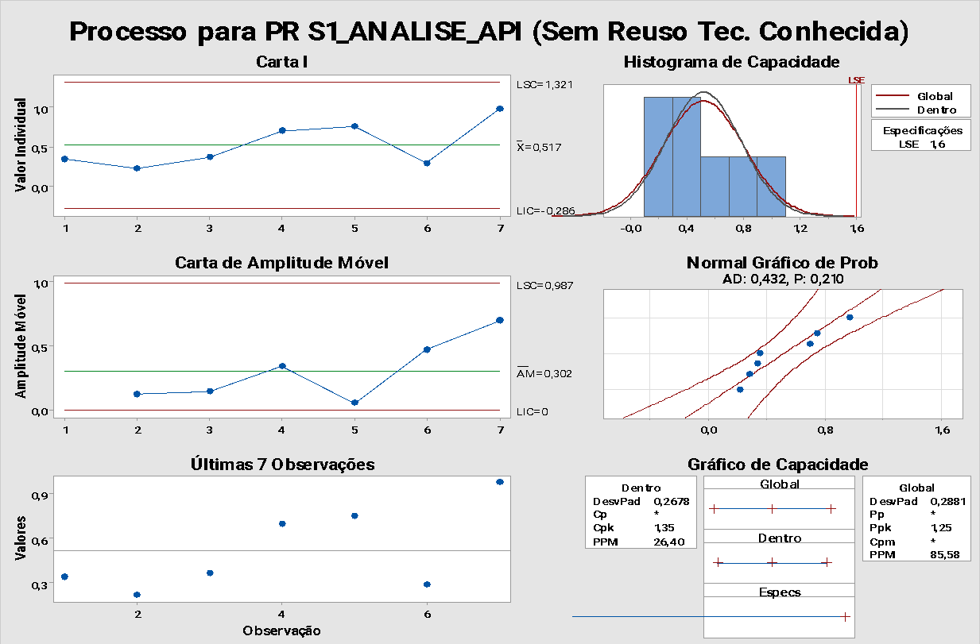

Conclusões: Segue uma distribuição normal com p_value = 0,356 > 0,05 Subprocesso sob controle para este subgrupo Subprocesso capaz para o Limite de Especificação de 0,6 horas por Pontos Valid, com CPK >1 = 1,38 |  | Conclusões: Segue uma distribuição normal com p_value = 0,210 > 0,05 Subprocesso sob controle para este subgrupo Subprocesso capaz para o Limite de Especificação de 1,6 horas por Pontos Valid, com CPK >1 = 1,35

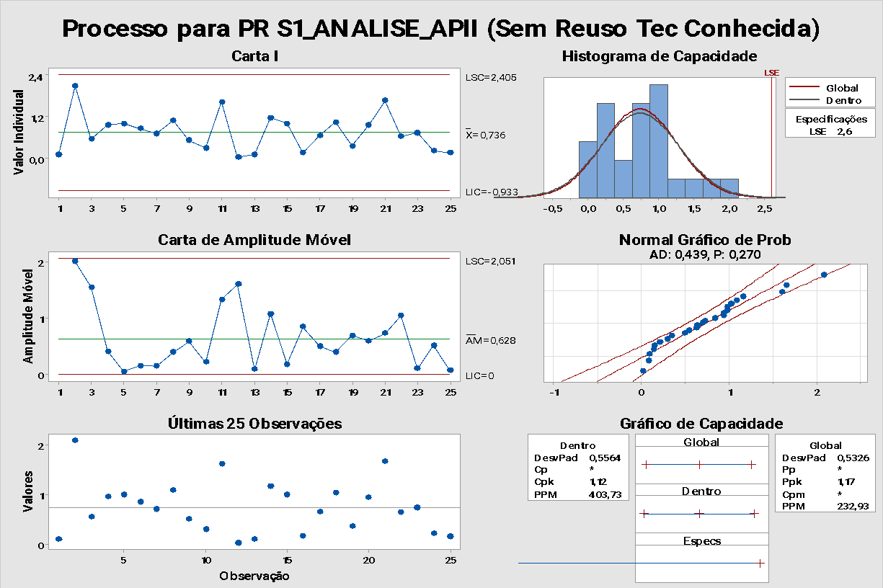
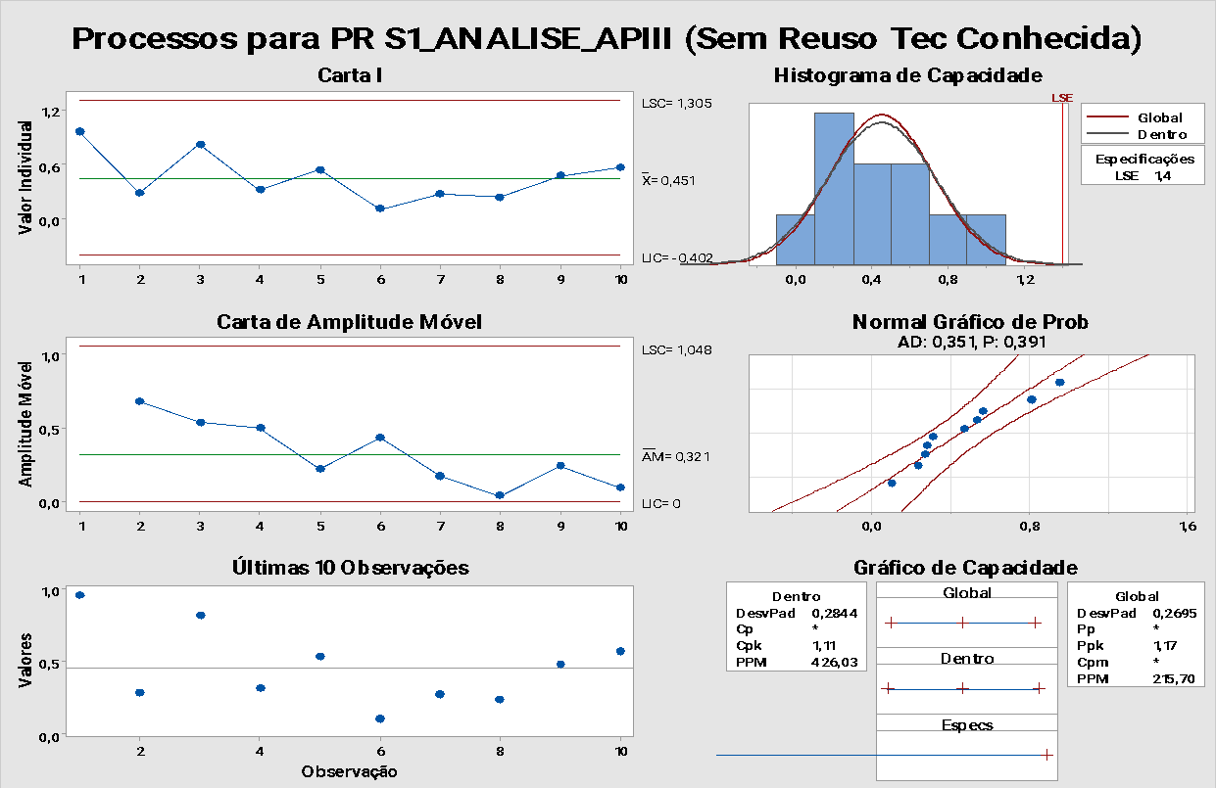

Conclusões: Segue uma distribuição normal com p_value = 0,270 > 0,05 Subprocesso sob controle para este subgrupo Subprocesso capaz para o Limite de Especificação de 2,6 horas por Pontos Valid, com CPK >1 = 1,12 |  | Conclusões: Segue uma distribuição normal com p_value = 0,391 > 0,05 Subprocesso sob controle para este subgrupo Subprocesso capaz para o Limite de Especificação de 1,4 horas por Pontos Valid, com CPK >1 = 1,11

Gráficos de Controle Qual
Conclusões:
Para Analistas de Sistemas I
Não tivemos pontos suficientes para analisar o gráfico de controle para este subgrupo

Para Analistas Programadores I
Não tivemos pontos suficientes para analisar o gráfico de controle para este subgrupo

Para Analistas Programadores II
Os Analistas Programadores II elaboram especificações com maior média de retrabalho na FSW que os Analistas de Sistemas II, apesar da diferença não ser significativa considerando o ANOVA

Para Analistas Programadores III
Não tivemos pontos suficientes para analisar o gráfico de controle para este subgrupo

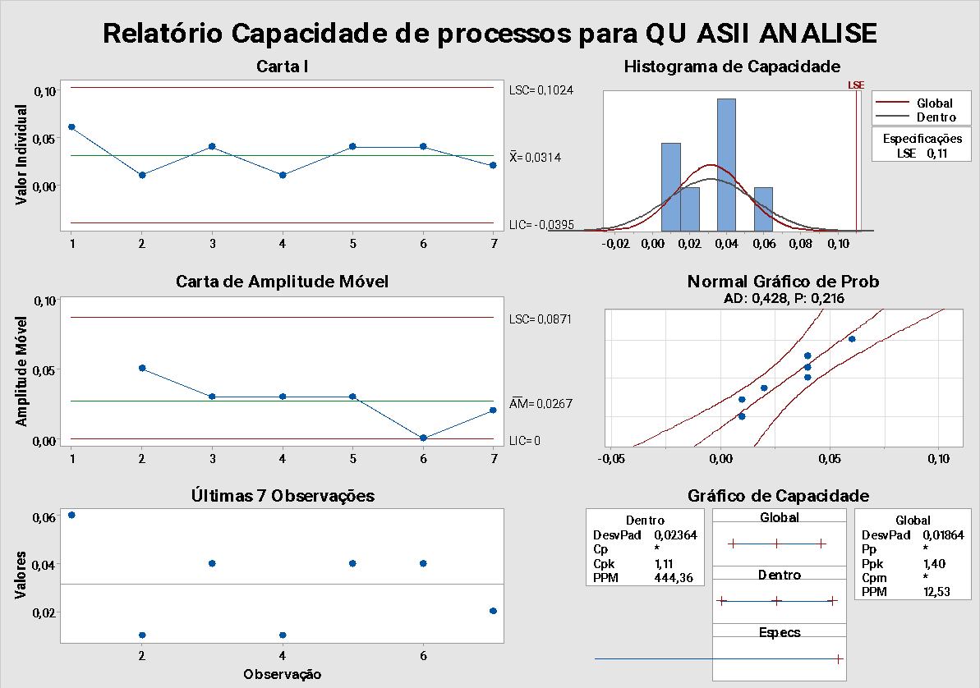
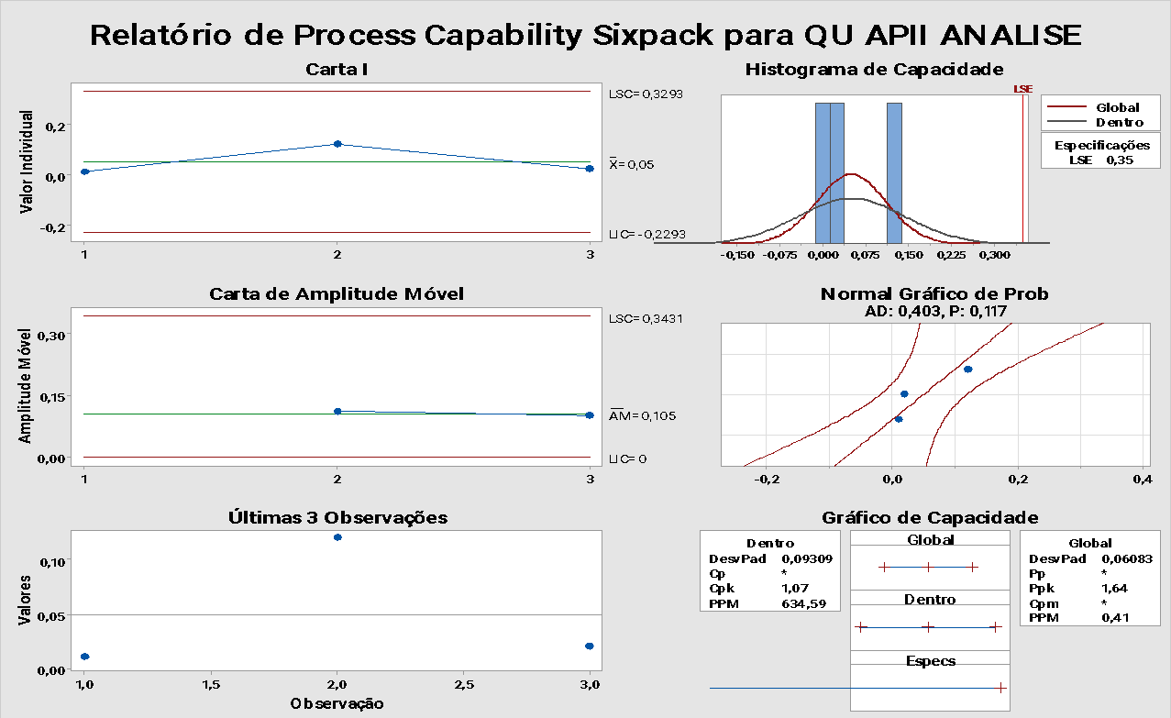

Conclusões: Segue uma distribuição normal com p_value = 0,216 > 0,05 Subprocesso sob controle para este subgrupo Subprocesso capaz para o Limite de Especificação de 0,11 horas por Pontos Valid, com CPK >1 = 1,11 | Conclusões: Segue uma distribuição normal com p_value = 0,117 > 0,05 Subprocesso sob controle para este subgrupo Subprocesso capaz para o Limite de Especificação de 0,35 horas por Pontos Valid, com CPK >1 = 1,07

ANOVA Prod
ANOVA - Conclusões para S1_ANALISE
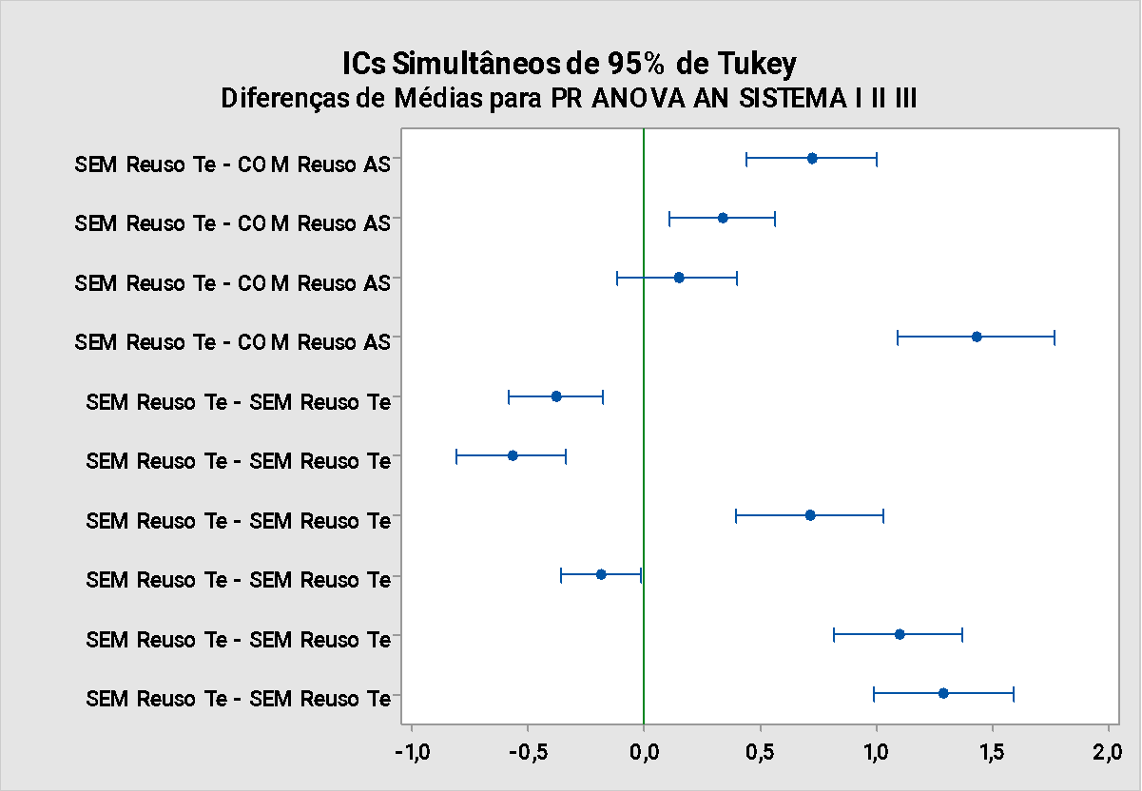
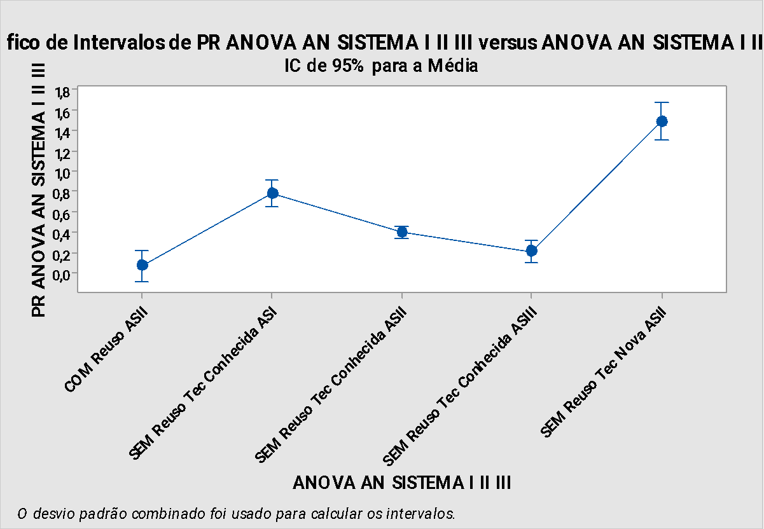

 | Conclusão:

 | pValue=0 < 0,05 indica que existem 95% de probabilidade de existirem diferenças de comportamento entre os subgrupos.

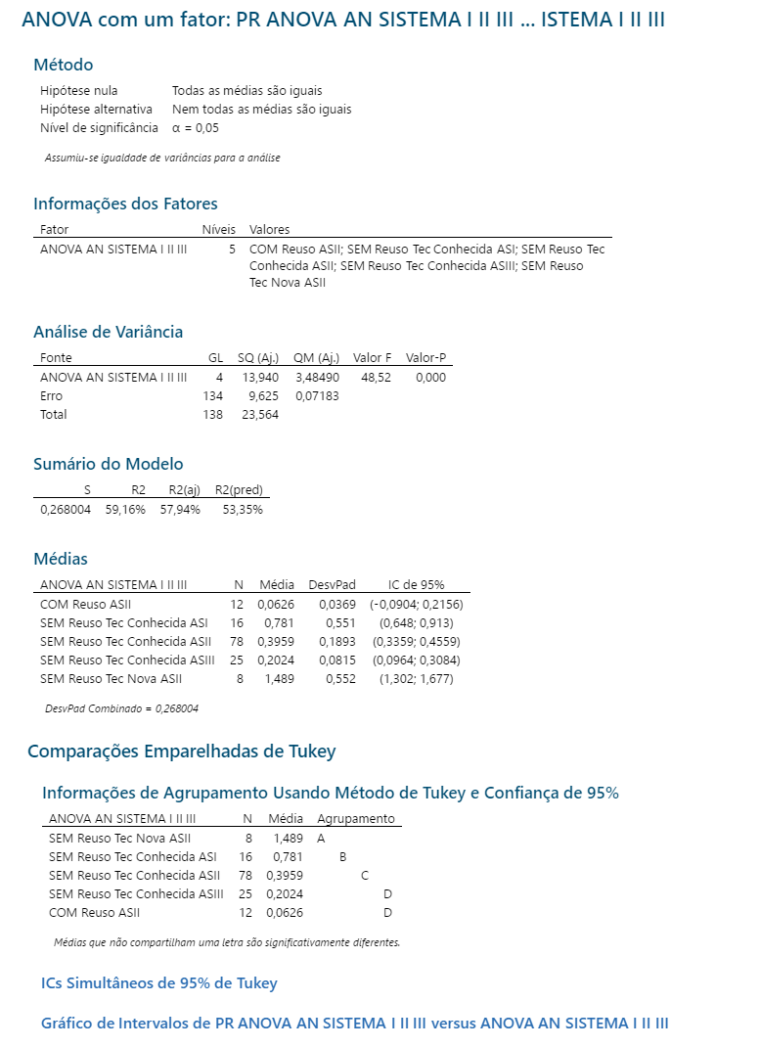 | Apesar do R2 não ser maior que 70% e = 57,94% , os fatores humanos interferem neste subprocesso e neste resultado já que a Análise ainda é influenciado por fatores externos (trabalhadores do conhecimento) A Análise de Turkey permite chegar a conclusão que existe 95% de probabilidade de existirem diferenças de comportamento entre os subgrupos Analista I , II e III com Reuso e Sem Reuso. Existe um intervalo em comum entre os Com Reuso Analista II e o Sem Reuso Analista III - Tec Conhecida

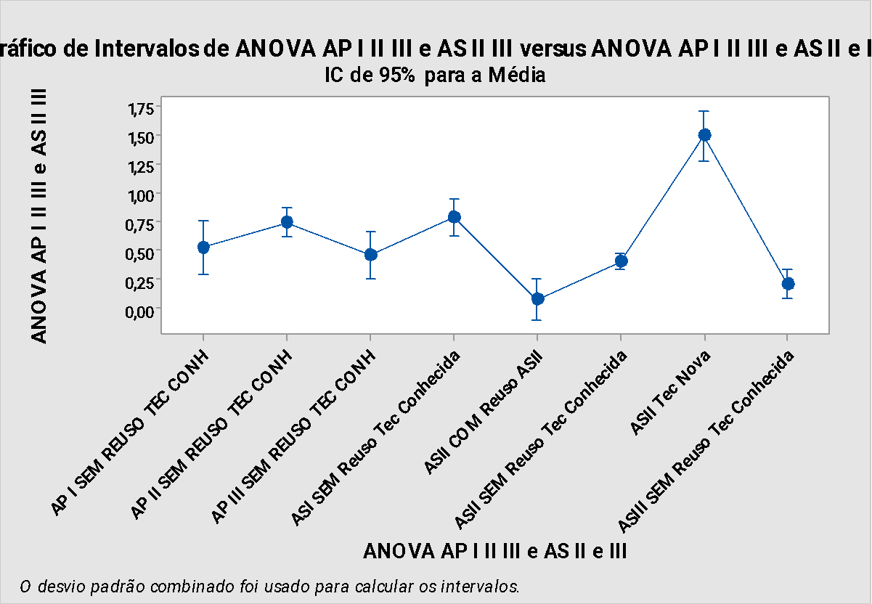
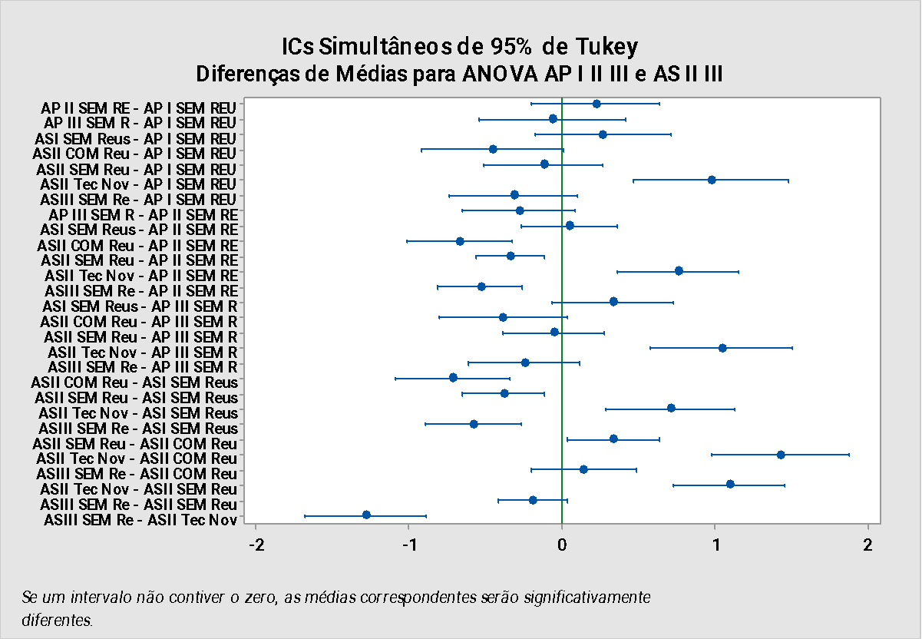

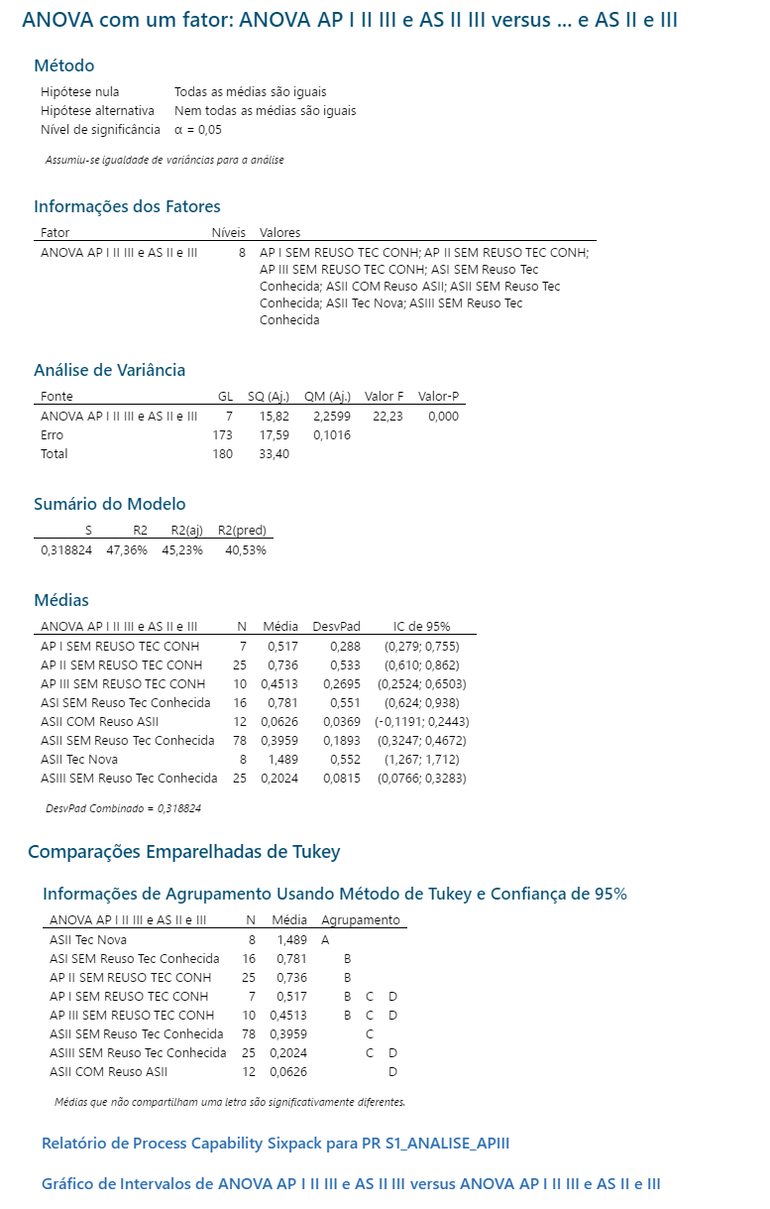

 | Conclusão:

 | pValue=0 < 0,00 indica que existem 95% de probabilidade de existirem diferenças de comportamento entre os subgrupos.
 | Apesar do R2 não ser maior que 70% e = 47,36% , os fatores humanos interferem neste subprocesso e neste resultado já que a Análise ainda é influenciado por fatores externos (trabalhadores do conhecimento)
 | A Análise de Turkey permite chegar a conclusão que existe 95% de probabilidade de existirem diferenças de comportamento entre os subgrupos Analista I, II (com tecnologia nova ) e III, já os Analistas Programadores (I, II e III) apesar da média ser diferente não tem diferenças significativas de comportamento. Como temos poucos pontos, vamos continuar analisando estes subgrupos de forma separada.

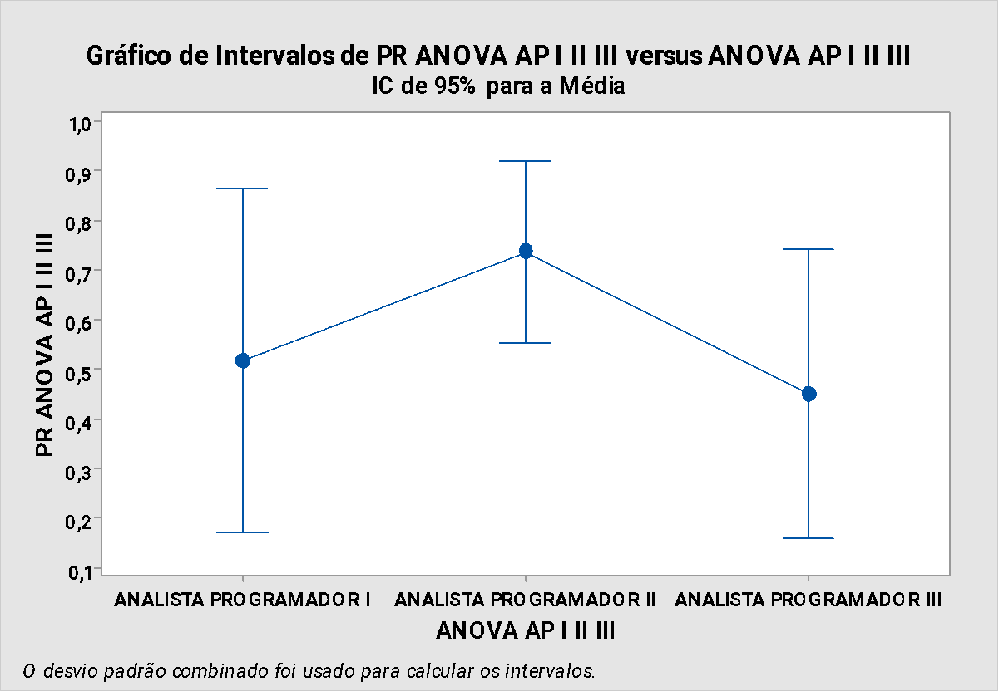
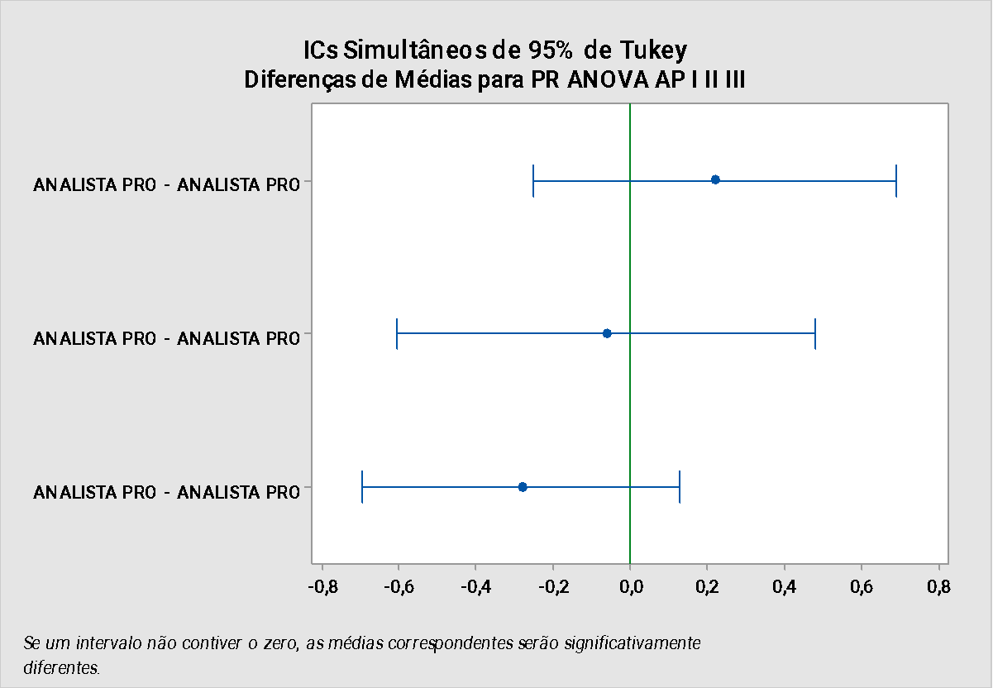

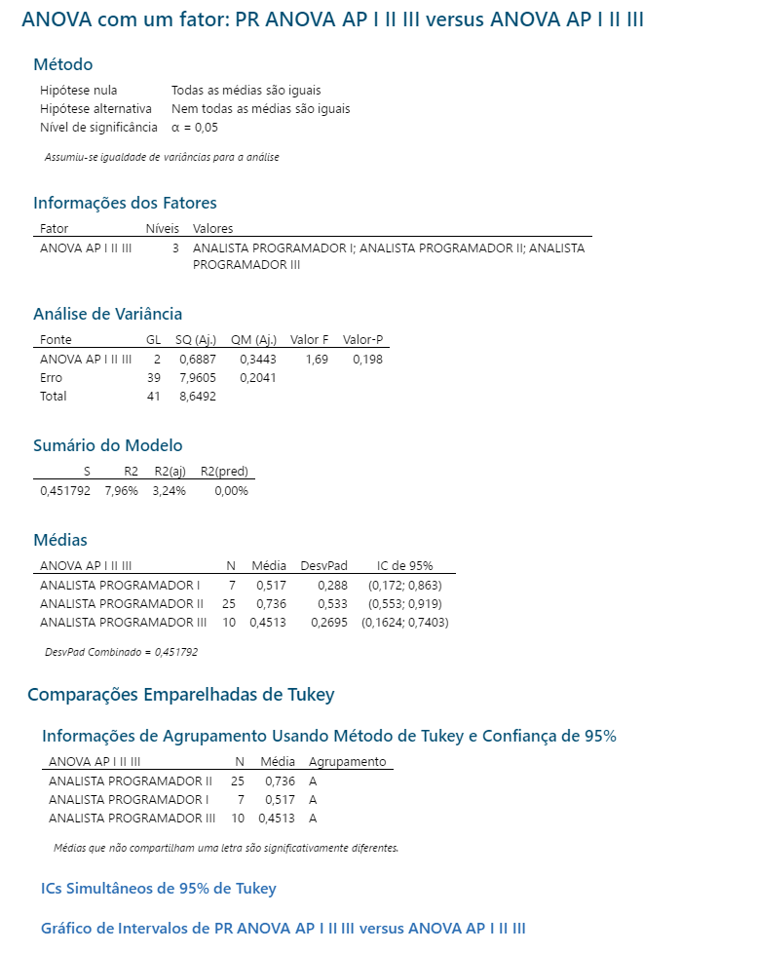

 | pValue=0,198 > 0,05 indica que não é possível chegar a conclusão que não existem diferenças de comportamento entre os subgrupos.

 | A Análise de Turkey permite chegar a conclusão que os subgrupos Analistas Programadores I, II e II tem o mesmo comportamento.

 | Vamos continuar analisando estes subgrupos separadamente e observar o comportamento nas próximas baselines

ANOVAQUAL
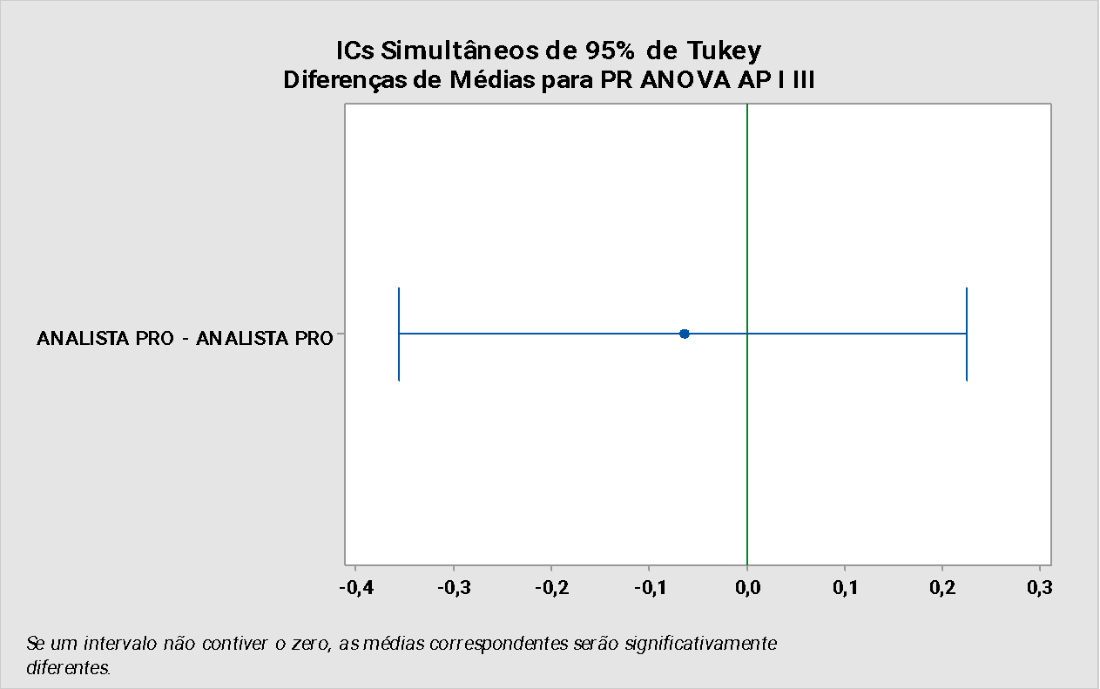
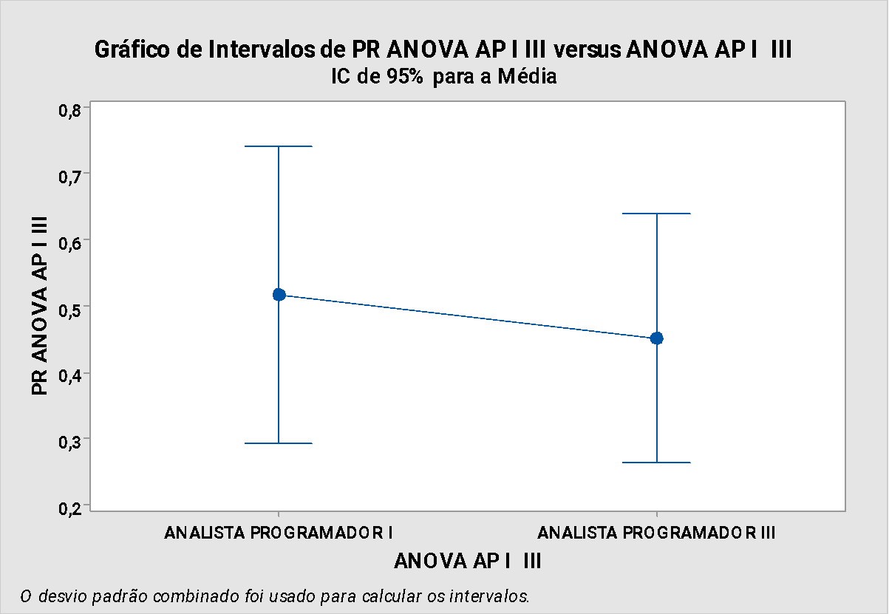

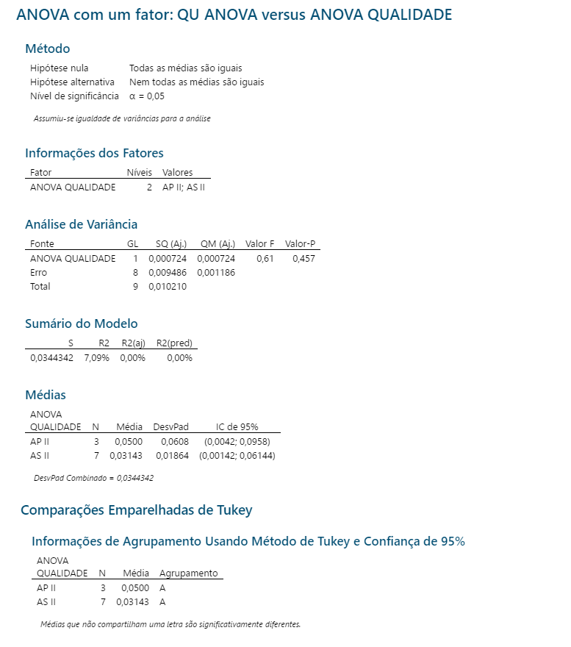

pValue=0,457 > 0,05 indica que não é possível chegar a conclusão que não existem diferenças de comportamento entre os subgrupos.

A Análise de Turkey permite chegar a conclusão que os subgrupos Analistas Sistemas II, Analista Programdor II tem o mesmo comportamento.

Vamos continuar analisando estes subgrupos separadamente e observar o comportamento nas próximas baselines

